エビデンス
UDPを用いたプログラムで繰り返しによるデータの送受信の挙動について
UDPを用いたプログラムで十分な繰り返しによるデータの送受信の影響を調査する。
作成したプログラムは送信用プログラム（クライアント）、受信用プログラム（サーバー）の二種類である（プログラムソースのテーブルに後述）。
送信プログラムはデータを送信し続けるようにして受信プログラムは一旦停止させて再度実行し、受信したデータがどうなるか確認する。

図① 送信用プログラムの実行構成。引数に相手のIPアドレス、相手のポート番号、送信する文字を入力している。
送信を実行した際はプログラムを実行した回数の数字とptecの文字が送信される。
図③で引数として指定されているポート番号と一致している。
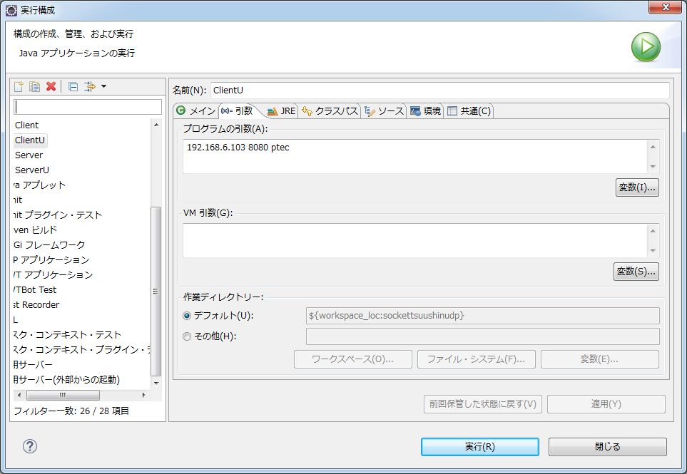

図② 受信用プログラムを実行したマシンのIPアドレス。送信用プログラムで入力したIPアドレスと一致する。
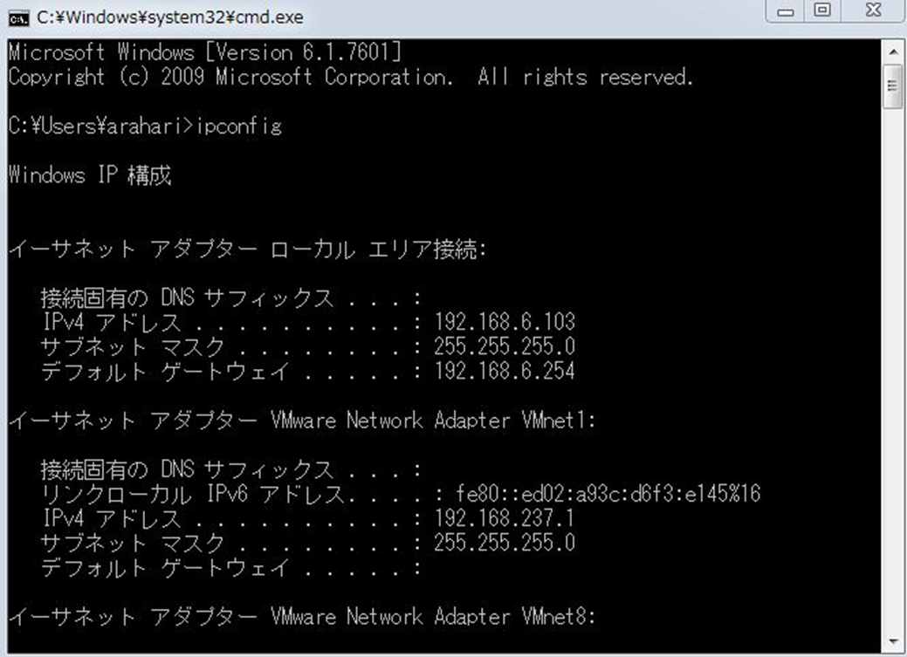

図③ 受信用プログラムの実行構成。引数にデータを受信するために開放しているポート番号を入力している。
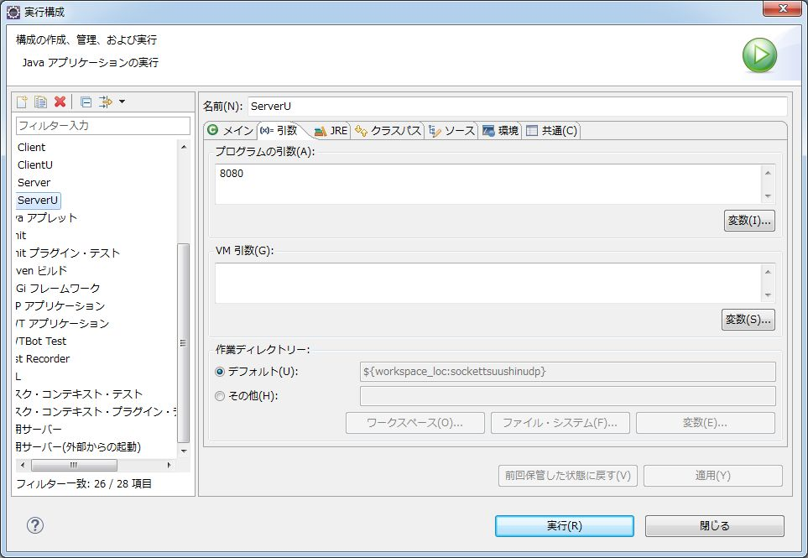

図①～③の条件にしたがって受信側送信側それぞれ実行ボタンを押下した。その上で、受信用プログラムを一時停止して、データをどこまで取れたか確認する。
そして再び受信用プログラムを起動してどのようなデータが取れるか確認する。

図④ 送信用プログラム実行中 コンソールに送信したデータが表示されている。
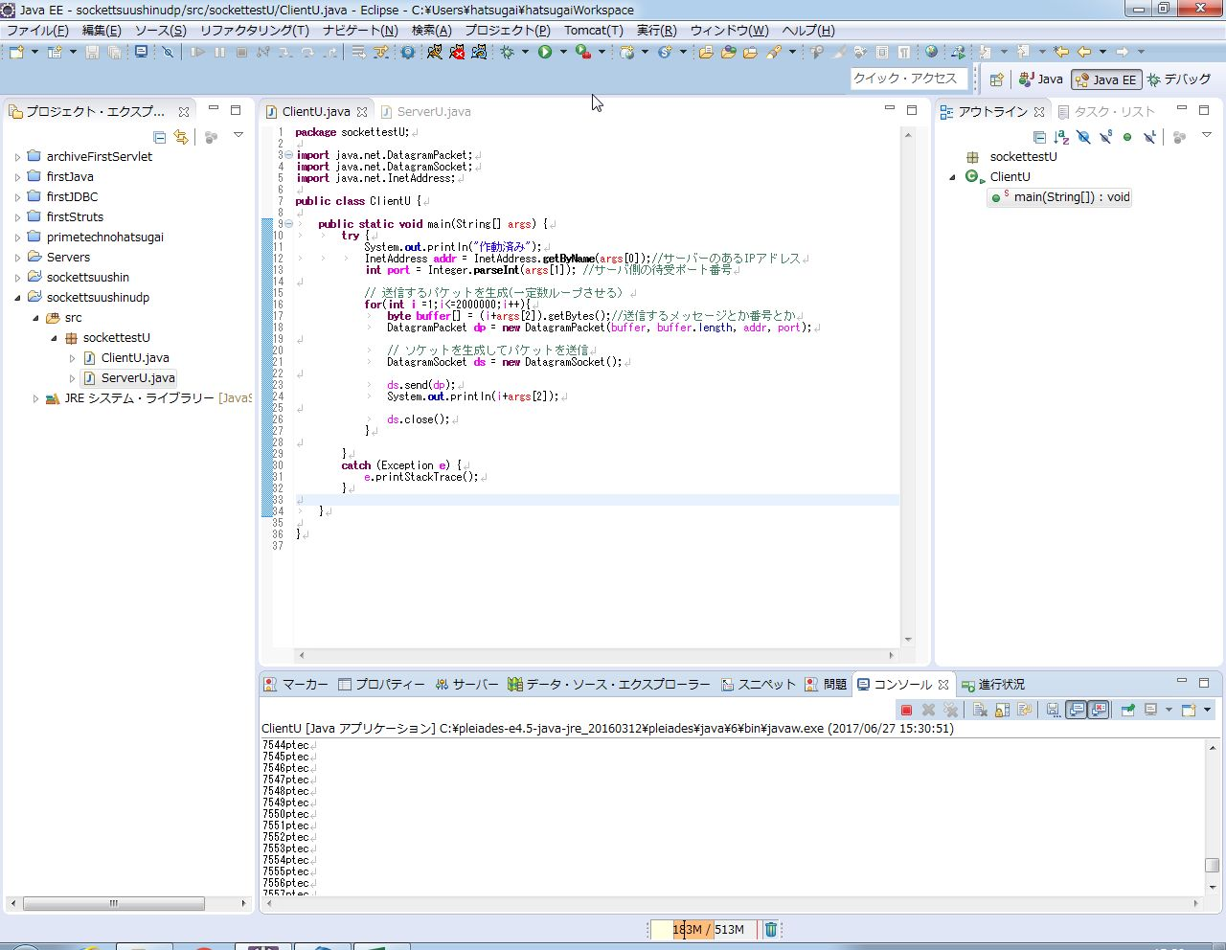

図⑤ 受信側(サーバー)プログラムが実行中に受け取ったデータ。
コンソールに受信したデータが表示され受信が成功したことを確認した。
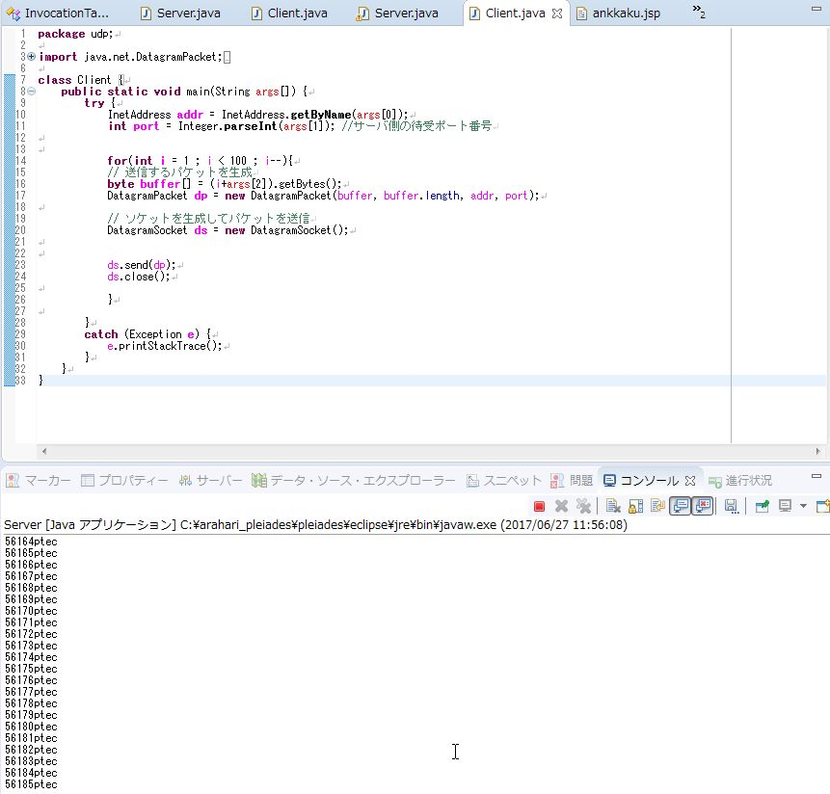

図⑥ 受信側(サーバー)プログラムが停止した後の画面
停止した時まで受け取ったデータがあることが確認できる。17万2千台でとまっている。
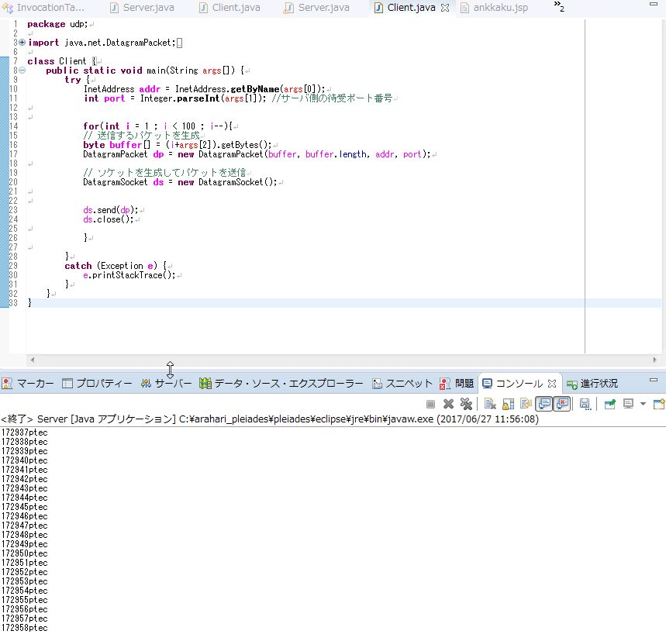

図⑦ 再度受信用プログラムを実行、再開時の番号が27万9千番台なので停止中に送信されていたデータは受信できていないことが確認できる。
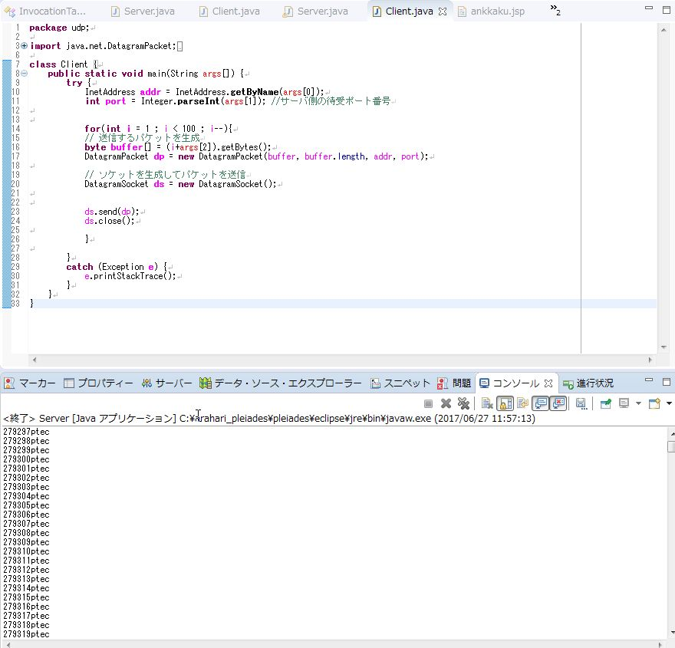

以上のように、UDPを使用して繰り返しデータを送信するプログラムと受信するプログラムの挙動が判明した。

プログラムソース
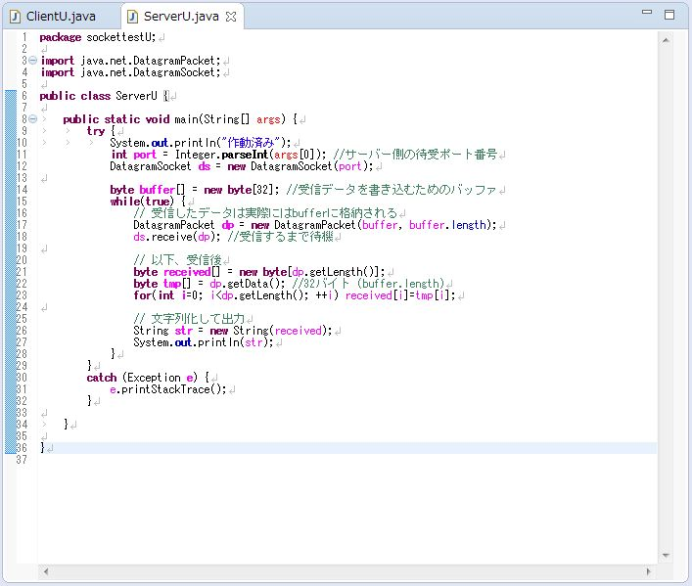
プログラムソース

図① 送信用（クライアント）プログラムのソース
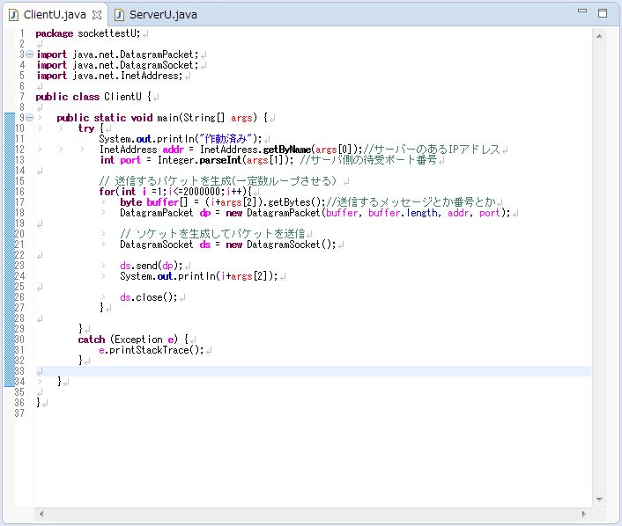

 | 十分な回数の送信を繰り返す

図② 受信用（サーバー）プログラムのソース

